Group 1
 | Project Leader: Phan Thanh Tùng |  |  | Project: Java Programming |  |  |  |  |  | Date: 23/03/2019
 | Project Objective: Ứng dụng trợ lý đa năng "i.Sekai"


Objectives | Major Tasks |  |  | Project of Group 1 |  |  | Note
 | Tuần 0: Thành lập nhóm, xác định kế hoạch ban đầu:
 | 0.1 Thu thập thông tin thành viên nhóm (nhóm 3 thành viên)
 | 0.2 Đặt nội quy, lịch họp hàng tuần cho nhóm.
 | 0.3 Định hình kế hoạch - công việc các tuần.
 | 0.4 Cùng nhau lên ý tưởng, thống nhất ý kiến về ứng dụng muốn làm.
 | 0.5 Lên form giao diện, tìm cách tạo ứng dụng bằng Java, chọn IDE sử dụng thống nhất.

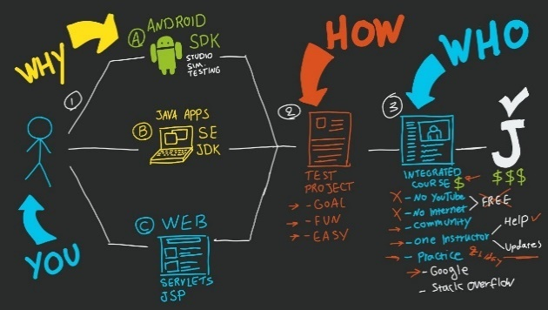
 | Tuần 1: Lên khung giao diện, tìm hiểu cách code và tạo các chức năng cơ bản:
 | 22/03: Thống nhất họp nhóm định kỳ hàng tuần vào sáng thứ Sáu.
 | 1.1 Phân công công việc chính cho từng thành viên trong Đồ án.
 |  | + Điều hành/điều phối; quản lý kế hoạch; lên ý tưởng; Coder (các phần phụ); thiết kế phụ (UI).
 |  | + Coder chính (phần xương sống chính); lên ý tưởng; tìm kiếm tài liệu, kiến thức; thiết kế khung (UI).

 |  | + Tester (UX); để xuất ý kiến; thiết kế phụ (UI); quản lý dữ liệu; hỗ trợ tài liệu, tìm kiếm kiến thức.
 | 1.2 Tìm hiểu về Java Swing.
 | 1.3 Thống nhất sử dụng NetBeans IDE để code ứng dụng.
 | 1.4 Tạo khung ứng dụng cơ bản, các nút nhấn và một số chức năng offline cơ bản.


 | Tuần 2: Tạo chức năng tìm kiếm online, thống nhất tên và hình ảnh đại diện trợ lý ảo:
 | 25/03: Họp nhóm.
 | 2.1 Họp thống nhất tên và hình ảnh đại diện cho trợ lý ảo.
 | 2.2 Thiết kế hình ảnh trợ lý.
 | 2.3 Thiết kế giao diện ứng dụng.

 | 2.4 Tìm hiểu cách thức nạp địa chỉ URL hỗ trợ khả năng truy cập Internet và trình duyệt, tìm kiếm online cho ứng dụng.

 | 29/03: Họp nhóm định kỳ.
 | 2.5 Tạo, tham gia Github hỗ trợ việc phát triển từng mảng của từng thành viên dễ dàng hơn.
 | 2.6 Tạo lập các chức năng online:
 |  | + Các tìm kiếm bằng địa chỉ cơ bản, tìm kiếm thông qua google.
 |  | + Tìm kiếm các media như: hình ảnh, nhạc, video, phim ảnh trực tiếp.

 |  | + Hỗ trợ tìm kiếm đường đi, mật độ đường phố trực tiếp.
 |  | + Tra cứu thời tiết các địa điểm trực tiếp, nhanh gọn.
 |  | + Truy cập mạng xã hội nhanh chóng.
 |  | + , …
BASIC
 | 2.7 Tìm hiểu cách nhúng trang trực tiếp vào ứng dụng, không dùng thông qua trình duyệt
 | 2.8 Tìm hiểu chức năng hỗ trợ tính toán thông minh từ thuật toán Ba Lan ngược - giải thuật Stack

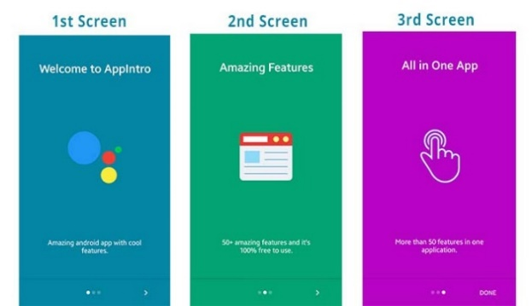
 | Tuần 3: Tạo Intro, kịch bản thi hành ứng dụng:
 | 01/04: Họp nhóm.
 | 3.1 Lên kịch bản thi hành ứng dụng.
 | 3.2 Thiết kế Intro mở ứng dụng.
 | 3.3 Tìm hiểu cách làm việc của file JSON trong việc truy xuất dữ liệu.
 | 3.4 Tìm hiểu cách thức Scroll up và Scroll down cho phần message box.

 | 05/04: Họp nhóm định kỳ.
 | 3.5 Tạo lập cơ sở dữ liệu phản hồi từ ứng dụng. (lên bảng danh sách bằng excel)
 | 3.6 Tìm hiểu cách thức kết nối SQL và Java.
 | 3.7 Thêm chức năng tùy biến người dùng cho trợ lý ảo (tên và avatar).
 | 3.8 Chỉnh sửa lại hình ảnh mặc định và làm lại intro, làm lại nhạc.
 | 3.9 Tìm hiểu cách tạo ra Taskbar Menu.



 | Tuần 4: Hoàn thiện các chức năng bổ sung, hoàn thiện giao diện Taskbar Menu: (tuần thi Giữa kỳ)
 | 08/04: Họp nhóm.
 | 4.1 Lên danh sách chức năng hoàn chỉnh.
 | 4.2 Phác họa ra bảng gợi ý, keyword các danh mục sử dụng.
 | 4.3 Tạo bảng thông tin ứng dụng, cách dùng cơ bản, chi tiết phiên bản.
 | 4.4 Gắn kết cơ sở dữ liệu SQL đã tạo lập vào ứng dụng. |  |  |  |  |  | Thất bại trong việc dùng SQL tạo lập CSDL

 | 4.5 Lên danh sách và ý tưởng cho chức năng "Quản lý học tập".

 | 12/04: Họp nhóm định kỳ.
 | 4.6 Thực hiện nút từ gợi ý "key" sử dụng.
 | 4.7 Lên danh sách CSDL ứng dụng.
 | 4.8 Tìm giải pháp khác cho việc tạo lập CSDL cho ứng dụng.

 | Tuần 5: Phân công, lên kế hoạch cho công việc trước kỳ nghỉ lễ:
 | 19/04: Họp nhóm định kỳ.
 | 5.1 Hoàn thiện các thành phần code chức năng.
 | 5.2 Thiết kế các danh mục hình ảnh, bố cục, icon bằng AI và PS.
 | 5.3 Tìm một giải pháp khác cho việc tạo lập CSDL cho ứng dụng.
 | 5.4 Tạo Guide Frame cho việc hướng dẫn sử dụng ứng dụng.

 | Tuần 6 (Tuần nghỉ lễ 30/04 - 01/05): Không họp.
 | Tuần 7: Nghiệm thu sản phẩm sau lễ, ghép code, giải quyết một số vấn đề tồn đọng:
 | 10/05: Họp nhóm định kỳ.
 | 7.1 Nghiệm thu kết quả sau lễ.
 | 7.2 Tìm ra cách JDBC để tạo lập CSDL - giải quyết vấn đề CSDL.
 | 7.3 Ghép giao diện với các hình ảnh mới được thiết kế, icon mới.
 | 7.4 Chưa thể ghép CSDL vào ứng dụng vì phần nghiên cứu JDBC chưa ổn thỏa.



 | Tuần 8: Xử lý những sai sót, phân công làm báo cáo:
 | 17/05: Họp nhóm định kỳ.
 | 8.1 Tạo form mẫu báo cáo, bìa báo cáo và khung sườn chính.
 | 8.2 Báo cáo về nội dung của Java Swing và các thành phần liên quan.
 | 8.3 Ghép phần CSDL chạy song song vào ứng dụng.



 | Tuần 9: Hoàn thành báo cáo, làm slide và tổng kết:
 | 24/05: Họp nhóm định kỳ.
 | 9.1 Báo cáo về thư viện JDBC và JSON để tạo lập CSDL cho ứng dụng.
 | 9.2 Ghép tất cả các thành phần báo cáo - nội dung và chốt file báo cáo tổng kết.
 | 9.3 Làm form và khung sườn chính cho slide báo cáo.
 | 9.4 Chốt ứng dụng, hoàn thành và đóng gói.
 | 9.5 Hoàn thành tất cả các file cần thiết, đóng gói và nén để chuẩn bị nộp.


 | Tuần 10: Test ứng dụng, sửa lỗi. Hoàn thiện báo cáo. Thời gian dự trữ:
 | 27/05: Họp nhóm.
 | 10.1 Tester kiểm tra lại ứng dụng lần cuối, tạo bộ test mẫu cho buổi báo cáo.
 | 10.2 Công việc thực hiện:
 |  | + Hoàn thành Slide trình chiếu.
 |  | + Phổ biến kịch bản trình bày báo cáo cho cả nhóm.

 |  | + Đánh giá hoạt động nhóm của từng thành viên.

 | 28/05: Họp nhóm.
 | 10.3 Công việc thực hiện:
 |  | + Chạy thử báo cáo, ghép chương trình.
 |  | + Từng bạn tập dược trình bày thử báo cáo.

People working on
Major Tasks
 | 29/05: Báo cáo đồ án trước lớp.
 |  |  | # People working on the project: |  |  |  | Ghi chú theo màu
1/ Hoàn thiện nâng cao các kĩ năng mềm (làm việc nhóm, quản lý thời gian, giao tiếp, tư duy và tìm kiếm tài liệu) |  |  |  | Thanh Tùng | Sỹ Nguyên | Hải Đăng | Hoàn thành tốt nhiệm vụ | Chưa hoàn thành nhiệm vụ | Vắng họp

Objectives

Costs
2/ Đánh giá được tình hình chung, các khó khăn của các thành viên và đưa ra được những gải pháp cho những khó khăn.

Summary & Forecast

3/ Thành viên: Phan Thanh Tùng - 1613240. Nguyễn Hồng Sỹ Nguyên - 1613124. Tống Hải Đăng - 1613026. | - Tất cả đều hoàn thành tốt. Trừ việc đóng gói Build ứng dụng ra file .JAR hoặc .EXE. Bị lỗi khi xuất ứng dụng vì ứng dụng có sử dụng CSDL và việc truy xuất CSDL bị hạn chế khi tạo thành file .JAR sẽ nén tất cả các file CSDL lại và gây khó khăn trong việc ghi đè nội dung. - Hướng khắc phục: Build ứng dụng thành hẳn một file cài đặt để trước khi dùng, ứng dụng sẽ được cài vào máy tính và chạy riêng độc lập bởi file .EXE với các file liên quan (thư viện, CSDL sẽ nằm độc lập bên ngoài mà không bị nén lại bởi .JAR

